試験内容(13-1, 2, DB)
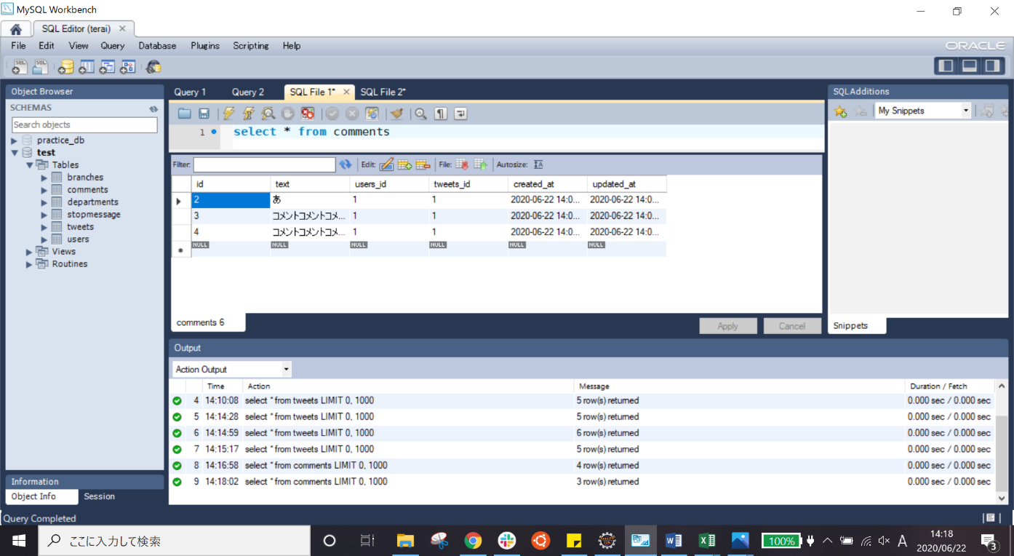
試験エビデンス
番号 | シナリオ | 作成チーム | 担当者
13 | ホームのコメント削除確認 | チームC | 劉

試験番号 | 画面内容
13-1 | 削除ボタン押下前
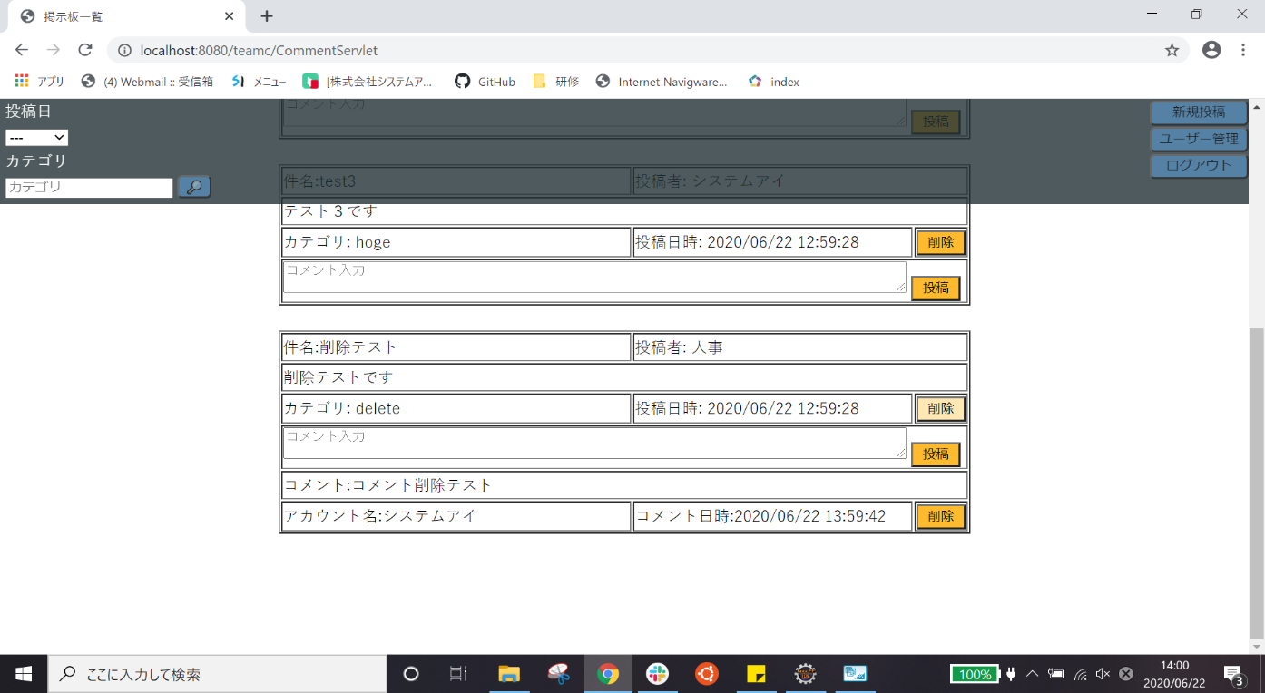

13-2 | 削除ダイアログ
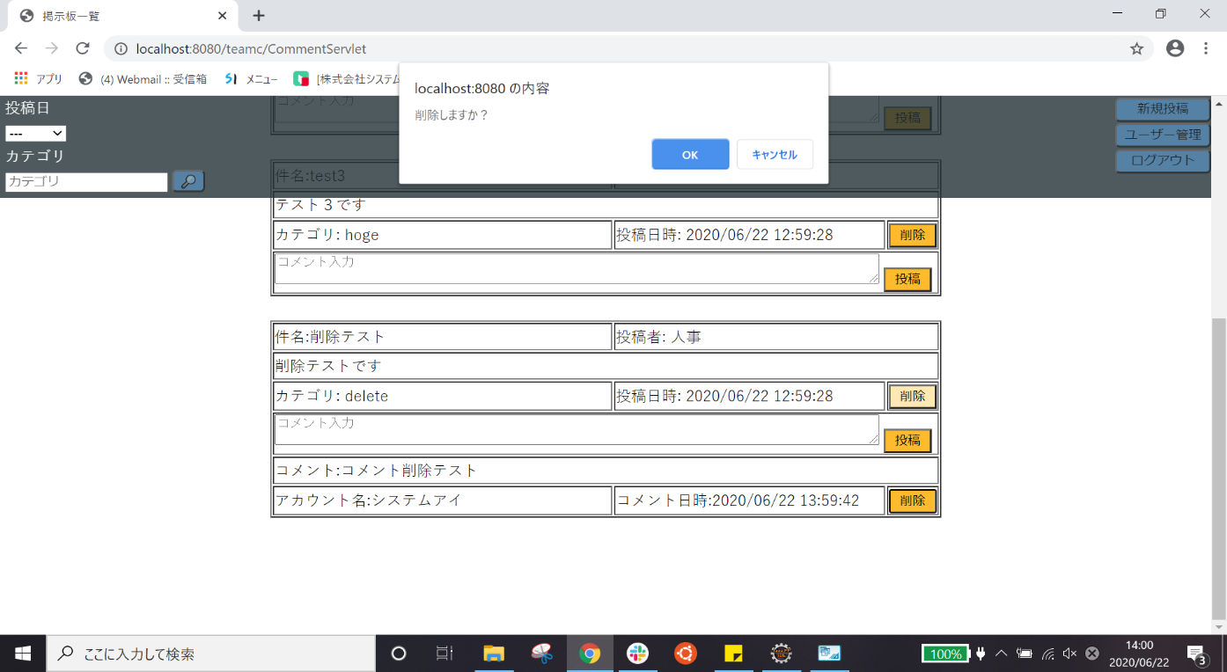

13-2 | 削除後

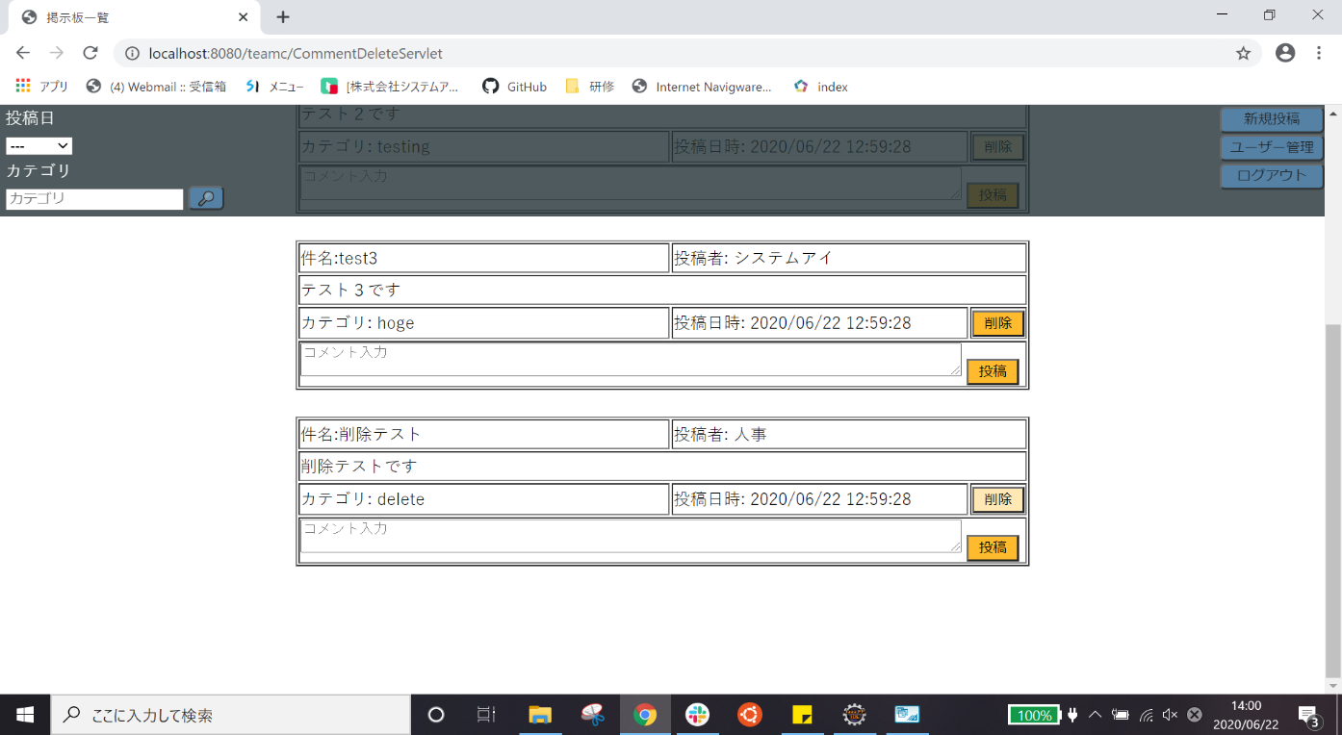

13-2 | 削除前のデータベース
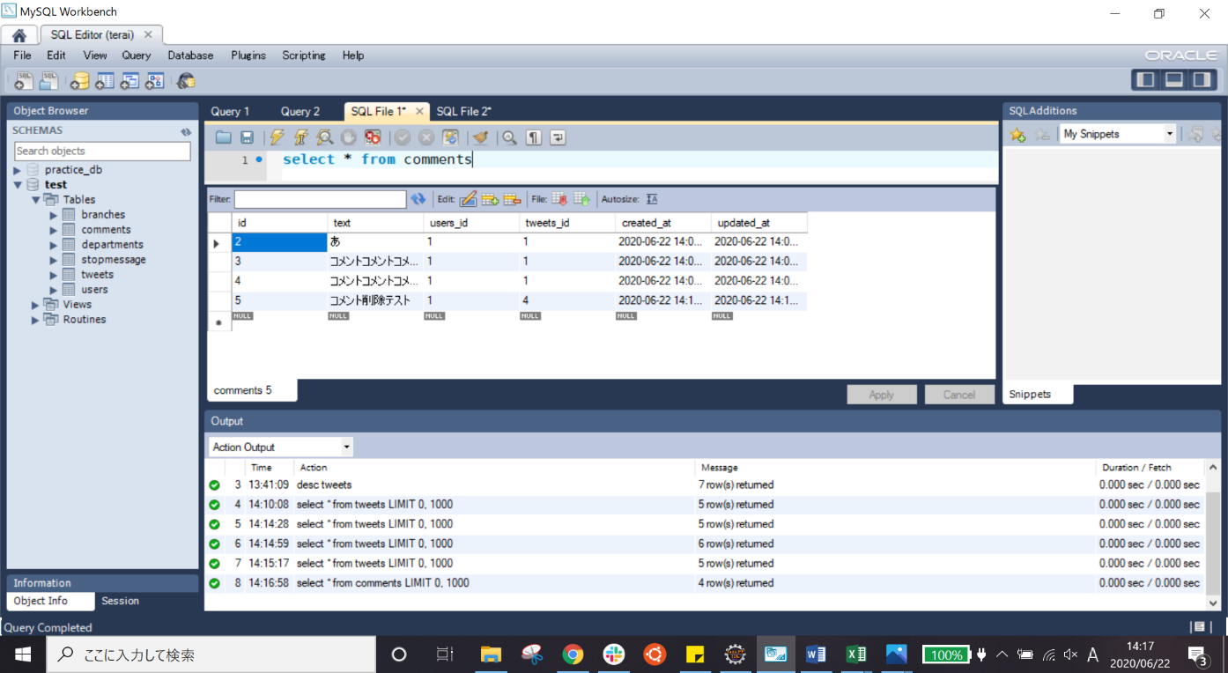

13-2 | 削除後のデータベース

